Fits
Systematic configuration
Physics |  |  | Injection detection |  | Fit (sigma-clip)
Line E [eV] | Half-window [eV] | Channel ID | Min jump [eV] | Threshold x median | Sigma thresh | Min inliers | Max iter
6660 | 60 | 2 | 20 | 3 | 1 | 4 | 10

Discharge | Inj # | A | tau | t_0 | C_bg | A err | tau err | tau err rel [%] | red. chi2 | pts used | Fit (log) | Fit (linear) | Start frame | Finish frame
2025-04-29--10-19 | 1 | 1295.8587863 | 1.3713109132 | 100 | 102 | 14.013997445 | 0.039508140226 | 2.8810490639 | 197.06965094 | 4/7 | 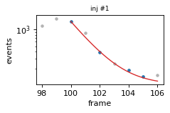 | 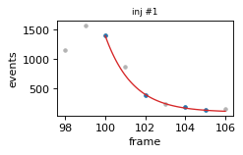 | 98 | 106
2025-04-29--10-19 | 2 | 1725.6935265 | 1.5315559891 | 147 | 102 | 31.012058645 | 0.028617472948 | 1.8685228063 | 64.812837632 | 5/7 | 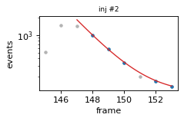 | 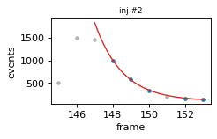 | 145 | 153
2025-04-29--10-19 | 3 | 1112.3823852 | 1.707980312 | 195 | 102 | 13.479614873 | 0.041688984763 | 2.4408352057 | 196.92468288 | 5/6 | 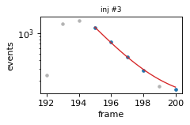 | 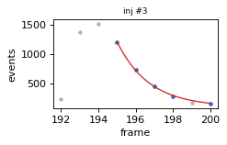 | 192 | 200
2025-04-29--10-19 | 4 | 804.8454802 | 1.8132366683 | 282 | 102 | 16.969238073 | 0.07435854473 | 4.1008736494 | 317.0997731 | 5/6 | 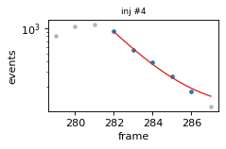 | 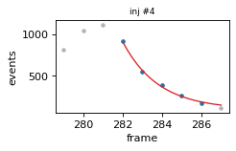 | 279 | 287
2025-04-29--10-24 | 1 | 921.02445289 | 1.5146845934 | 105 | 96 | 33.516786693 | 0.11434981889 | 7.5494145374 | 1186.6138481 | 4/6 | 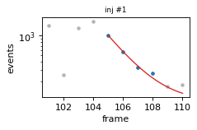 | 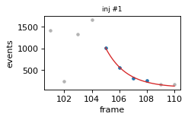 | 101 | 110
2025-04-29--10-24 | 2 | 1291.3508765 | 1.9009758313 | 151 | 96 | 31.503357856 | 0.093509897198 | 4.9190471366 | 1097.4796712 | 5/6 | 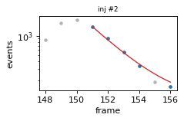 | 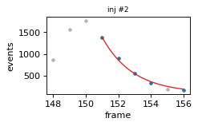 | 148 | 156
2025-04-29--10-24 | 3 | 1791.1444578 | 1.5716834943 | 199 | 96 | 75.781957226 | 0.068258622062 | 4.3430259534 | 443.01945669 | 5/8 | 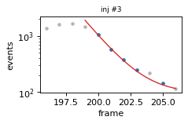 | 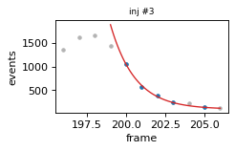 | 196 | 206
2025-04-29--10-24 | 4 | 1505.912093 | 2.7734388025 | 284 | 96 | 102.97863348 | 0.26015450018 | 9.3802141929 | 2674.6420419 | 5/8 | 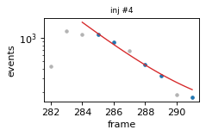 | 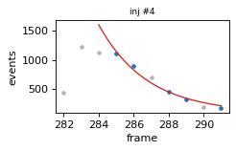 | 282 | 291
2025-04-29--10-42 | 1 | 1213.2767706 | 2.310766566 | 112 | 64.5 | 99.702964335 | 0.22903427055 | 9.91161435 | 1778.2865636 | 5/8 | 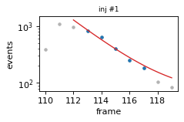 | 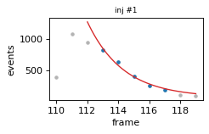 | 110 | 119
2025-04-29--10-49 | 1 | 1243.0389553 | 1.6799233477 | 110 | 81 | 35.625342911 | 0.051616479184 | 3.0725496644 | 109.41012975 | 4/8 | 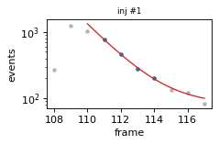 | 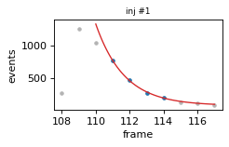 | 108 | 117
2025-04-29--11-17 | 1 |  |  | 63 | 92 |  |  |  |  | 0/0 | 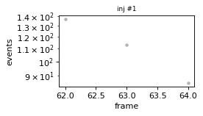 | 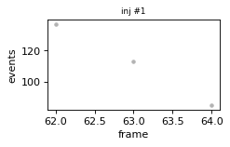 | 62 | 64
2025-04-29--11-17 | 2 | 376.15173493 | 1.4000230888 | 109 | 92 | 11.708303361 | 0.087013999607 | 6.2151831855 | 144.65287801 | 5/5 | 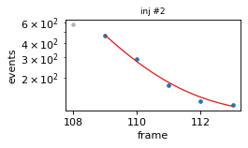 | 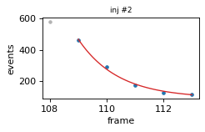 | 108 | 113
2025-04-29--11-17 | 3 | 407.26640311 | 0.90998658113 | 165 | 92 | 31.722601793 | 0.16327374303 | 17.942434143 | 1018.852446 | 6/6 | 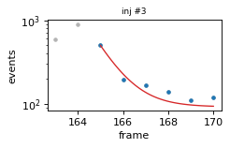 | 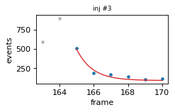 | 163 | 170
2025-04-29--11-19 | 1 | 115.25000028 | 610558863.29 | 81 | 0 | 3.4820972189 | 3.802502791E+15 | 622790531.7 | 36.375002737 | 4/4 | 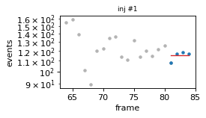 | 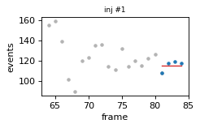 | 64 | 81
2025-04-29--11-19 | 2 | 229.50000214 | 64253460.125 | 107 | 0 | 239.38845106 | 1.2955743829E+15 | 2016349594.9 | 84350.50249 | 4/4 | 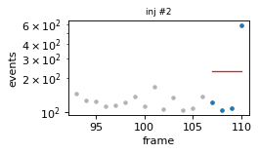 | 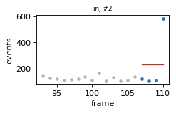 | 93 | 110
2025-04-29--11-19 | 3 | 106.25000054 | 271155258.94 | 132 | 0 | 9.8482811176 | 1.9063937842E+15 | 703063548.04 | 213.37500803 | 4/4 | 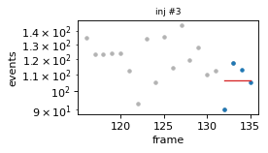 | 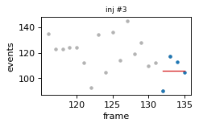 | 116 | 133
2025-04-29--11-19 | 4 | 114.66666682 | 1665414184 | 149 | 0 | 5.2313160214 | 2.236400091E+16 | 1342849191.8 | 136.83333653 | 6/6 | 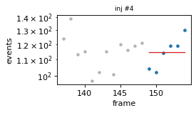 | 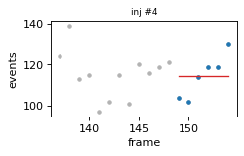 | 137 | 154
2025-04-29--11-19 | 5 | 114.50000014 | 1218581059 | 182 | 0 |  |  |  | 24.50000094 | 4/4 | 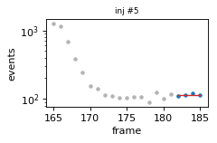 | 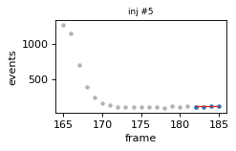 | 165 | 182
2025-04-29--11-23 | 1 | 956.98277315 | 1.5517767661 | 109 | 79.5 | 26.356099402 | 0.083952235595 | 5.4100716951 | 744.53652575 | 5/7 | 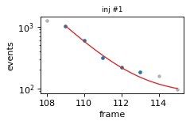 | 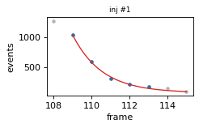 | 108 | 115
2025-04-29--11-23 | 2 | 855.87626987 | 1.9988005023 | 219 | 79.5 | 32.187551536 | 0.1647452031 | 8.2422034068 | 1173.2688955 | 5/7 | 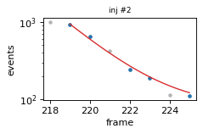 | 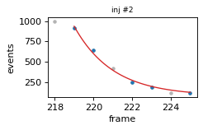 | 218 | 225
2025-04-29--11-23 | 3 | 385.57240363 | 2.0741574462 | 275 | 79.5 | 29.662998815 | 0.31237715134 | 15.060435836 | 994.2865049 | 5/5 | 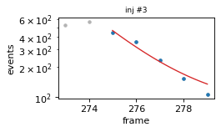 | 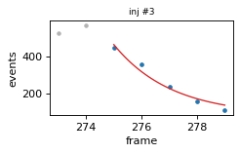 | 273 | 279
2025-04-29--11-32 | 1 | 927.20670874 | 1.4725311523 | 110 | 92 | 9.6978256646 | 0.031967409056 | 2.1709156378 | 99.011999793 | 4/7 | 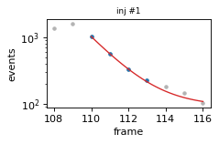 | 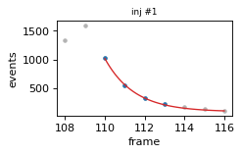 | 108 | 116
2025-04-29--11-32 | 2 | 866.38668201 | 1.6556929346 | 220 | 92 | 4.6904496634 | 0.021095391766 | 1.2741125679 | 22.193554237 | 4/7 | 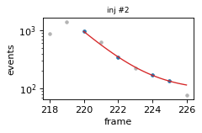 | 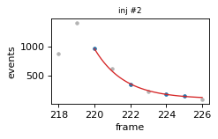 | 218 | 226
2025-04-29--11-32 | 3 | 811.46714434 | 1.9534777306 | 275 | 92 | 11.377215385 | 0.055300113794 | 2.8308545794 | 143.92579707 | 5/6 | 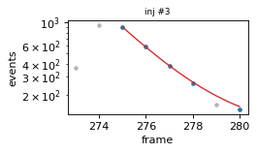 | 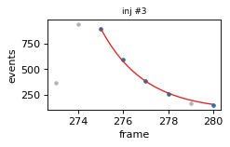 | 273 | 280
2025-04-29--11-37 | 1 | 1188.0561923 | 1.2872927819 | 109 | 105 | 12.645873701 | 0.012809852342 | 0.99510014524 | 6.9528229516 | 4/7 | 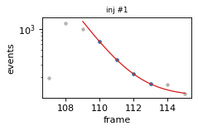 | 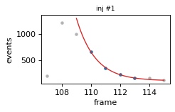 | 107 | 115
2025-04-29--12-14 | 1 | 599.09802241 | 1.6682944308 | 109 | 92 | 8.6391168885 | 0.050077010294 | 3.0016889926 | 79.788674294 | 4/6 |  |  | 107 | 114
2025-04-29--12-14 | 2 | 970.66174555 | 1.6943707202 | 164 | 92 | 13.959271293 | 0.05391841047 | 3.182208582 | 208.27991075 | 4/7 |  |  | 163 | 170
2025-04-29--12-14 | 3 | 1175.0210092 | 1.6453186054 | 219 | 92 | 36.373872264 | 0.055527030236 | 3.3748497133 | 101.63872109 | 4/7 |  |  | 218 | 225
2025-04-29--12-28 | 1 | 55.500005704 | -10847209.456 | 90 | 103 | 21.737065006 | 2.4908491659E+14 | 2296304110.2 | 577.49999488 | 4/4 |  |  | 87 | 91
2025-04-29--12-28 | 2 | 957.22068428 | 1.4795592294 | 112 | 103 | 6.5236573317 | 0.020926620919 | 1.4143821013 | 44.829366807 | 4/6 |  |  | 110 | 117
2025-04-29--12-28 | 3 | 1159.4654048 | 1.4117019112 | 167 | 103 | 14.636240446 | 0.018684105254 | 1.3235163249 | 10.178345223 | 4/6 |  |  | 165 | 172
2025-04-29--12-28 | 4 | 1079.4947268 | 2.0287868652 | 222 | 103 | 87.236644206 | 0.30527448376 | 15.047144133 | 8688.1567814 | 6/6 |  |  | 221 | 227
2025-04-29--12-28 | 5 | 630.8880378 | 1.6093115097 | 278 | 103 | 5.1898605717 | 0.032791835697 | 2.037631341 | 28.739127378 | 4/6 |  |  | 276 | 283
2025-04-29--12-50 | 1 |  |  | 617 | 119 |  |  |  |  | 0/0 |  |  | 616 | 618
2025-04-29--12-50 | 2 | 1070.5713347 | 1.4537602193 | 663 | 119 | 13.249423789 | 0.042227727169 | 2.9047243561 | 186.27331893 | 5/6 |  |  | 662 | 668
2025-04-29--12-58 | 1 | 104.02020313 | 18.930875553 | 79 | 0 | 12.133791443 | 23.699586261 | 125.19012232 | 201.46771267 | 4/4 |  |  | 63 | 80
2025-04-29--12-58 | 2 | 91.250000268 | 436833610.1 | 99 | 0 | 10.914440231 | 7.5471257336E+15 | 1727688886.4 | 357.37501118 | 4/4 |  |  | 83 | 100
2025-04-29--12-58 | 3 | 64.000000959 | 84442187.289 | 122 | 0 | 15.896541 | 6.2447274023E+14 | 739526959.54 | 361.00002046 | 4/4 |  |  | 105 | 122
2025-04-29--12-58 | 4 |  |  | 133 | 0 |  |  |  |  | 0/0 |  |  | 125 | 136
2025-04-29--13-17 | 1 |  |  | 69 | 119 |  |  |  |  | 0/0 |  |  | 68 | 70
2025-04-29--13-17 | 2 | 778.59691407 | 1.4962431707 | 112 | 119 | 11.416381911 | 0.045519807118 | 3.0422733423 | 137.47049234 | 4/6 |  |  | 111 | 117
2025-04-29--13-51 | 1 | 63.000001183 | 66430025.597 | 114 | 67 | 12.265992328 | 3.8210437024E+14 | 575198288.43 | 331.0000294 | 4/4 |  |  | 100 | 115
2025-04-29--13-51 | 2 | 1861.3887185 | 2.5532391642 | 149 | 67 | 15.219515685 | 0.020894650989 | 0.81835854947 | 7.6590924621 | 4/11 |  |  | 147 | 159
2025-04-29--13-51 | 3 | 177.2962494 | 1.7827894711 | 203 | 67 | 7.095829412 | 0.1495499035 | 8.388534144 | 54.300152771 | 4/4 |  |  | 194 | 206
2025-04-29--13-51 | 4 |  |  | 282 | 67 |  |  |  |  | 0/0 |  |  | 281 | 284
2025-04-29--13-51 | 5 |  |  | 295 | 67 |  |  |  |  | 0/0 |  |  | 289 | 299

